pisanie na pc 1r december 2016

Výsledková listina
Školská súťaž v SIP
OA Humenné

Súťažná disciplína: Písanie na počítači - 1. ročník

Poradie | Meno a priezvisko | Ročník | Počet chýb | Percento chýb | Čisté údery za min.
1. | Diana Žinčáková | 1. | 7 | 0.24 | 411.0
2. | Jakub Maškuľák | 1. | 8 | 0.23 | 340.0
3. | Alžbeta Jakubová | 1. | 6 | 0.30 | 192.0

3 práce boli vyradené pre nesplnenie kvalifikačného limitu nad percento chýb 0,60.

Humenné 20. decembra 2016 |  |  | Za súťažnú komisiu: |  | Ing. A. Štibľaríková
 |  |  |  |  | Ing. M. Karasová
 |  |  |  |  | Ing. Ľ. Milovčíková

UTX december 2016
 | 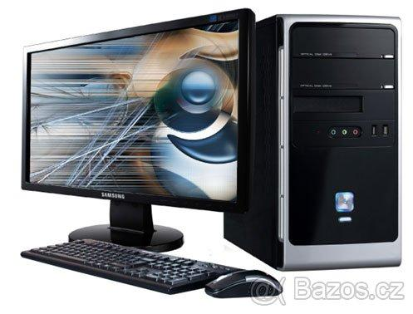
OBCHODNÁ AKADÉMIA HUMENNÉ

Školská súťaž v úprave textu na počítači

P. č. | Priezvisko a meno | Trieda | V ý k o n (-250 trestných bodov)
 |  |  | Počet chýb | Počet vykonaných korektúr | Body za korektúry | Výsledné body

1. | Babjak Tomáš | III. B | 0 | 86 | 8600 | 8600
2. | Bobáková Katarína | II. B | 1 | 76 | 7600 | 7350
3. | Naščáková Miriam | II. B | 0 | 59 | 5900 | 5900

1 chyba = 250 trestných bodov
Limit = 60 vykonaných korektúr

Humenné 20. december 2016 |  |  |  | Za súťažnú komisiu: |  | Ing. A. Štibľaríková
 |  |  |  |  |  | Ing. M. Karasová
 |  |  |  |  |  | Ing. Ľ. Milovčíková

